何が必要か
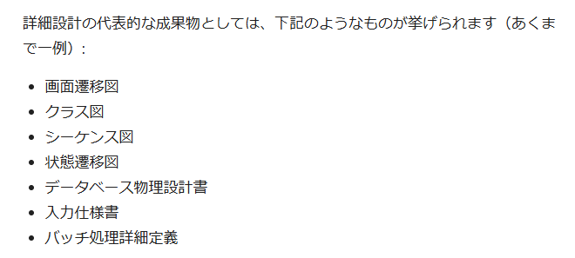

SpringBoot
○SpringBoot設計書

＜依存性注入＞
 | spring-boot-starter-thymeleaf
 | spring-boot-starter-web
 | spring-boot-starter-websocket
 | spring-boot-devtools
 | lombok
 | spring-boot-starter-test
 | validation
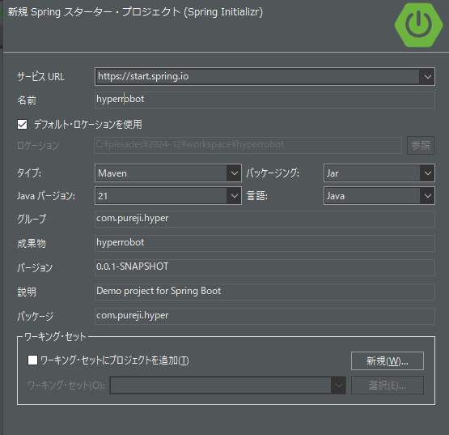
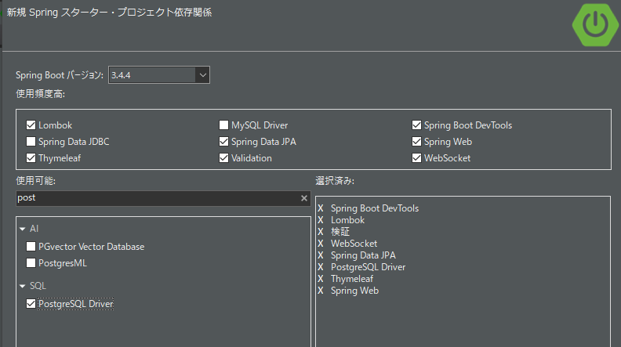
 | SpringDataJPA
 | PostgreSQL Driver

＜ビルド方法＞
 | Mavenにて

MVC設計
●Model
○modelパッケージ（未実装）
※プロジェクト内で利用されるデータ、Enum、クラス、オブジェクト類を定義する
・ボード クラス |  | 壁情報、ゴール情報。メソッド：右９０度回転を３回まで再帰的に行う。
・駒クラス |  | 位置情報、ゴール済か否か情報。
・ユーザクラス |  | 名前情報、得点情報
・回答クラス |  | 何手目に何の駒をどの方向に動かすか。
・審判クラス |  | 上記すべてを持ち、各種フロー制御と判定などを行う。
○entityパッケージ（未実装）
※DBの各テーブルに基づく実装をする
○repositoryパッケージ（未実装）
※各テーブルに対して行いたいCRUD操作について記述する。

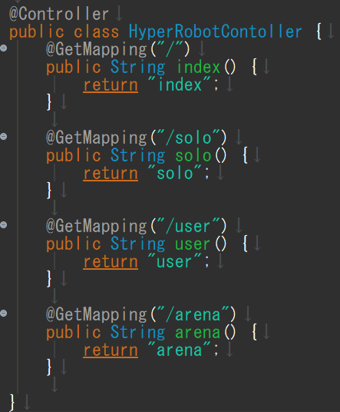
●View
○templates
templates/index.html |  |  | トップページ
templates/solo.html |  |  | ソリティア用ページ
templates/user.html |  |  | ユーザ登録ページ
templates/arena.html |  |  | 通信対戦用ページ

初期実装ではシンプルに、コンテキストルート以下
に４つのルーティング（Http,Get）を設定する。
【画面】シートも参照。

○css
static/css/main.css |  |  | 主装飾。2025年04月04日時点ではボードの大きさ設定と、bodyタグ背景色を少し変えただけ。

●Controller
○controllerパッケージ
HyperrobotController.java |  |  | 主制御。現時点では４画面の表示と相互遷移。
○restcontrollerパッケージ
 |  |  | ajax用
 |  |  | websocket用？
○serviceパッケージ （未実装）
Controllerにおける、遷移以外の主ロジック群。

○js
フロントエンド側のロジック。描画、リンク、ボタン処理など。
link.js | ボタンによるリンク集。DOM構造を読み込ませ、特定クラスのボタン押下で画面遷移。

画面
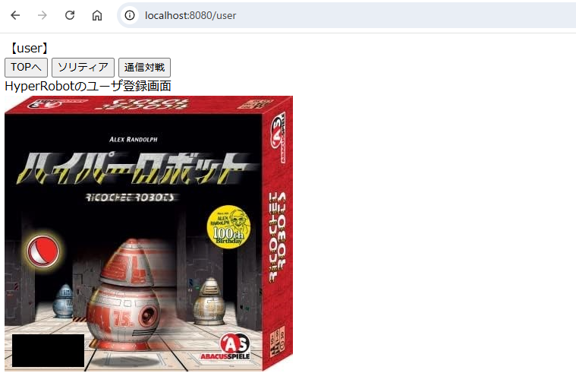
2025/4/4 時点では、ひな型として４画面にHttpGetアクセスできるものとする。
簡単ではあるが、相互に遷移できるように実装した。

●トップ画面（難易度１）
URI | localhost:8080/
機能 | 他の３画面へのボタン遷移
 | クレジット・権利関係の記述（未実装）

※下記は仮の画面イメージ
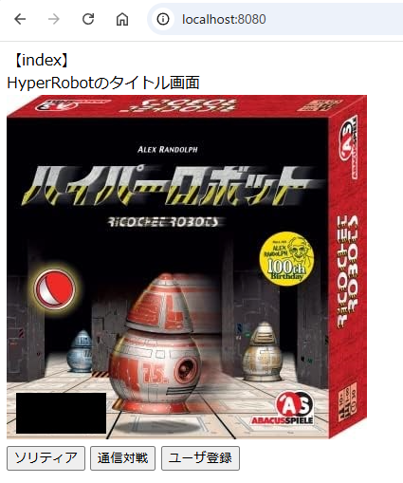

●ソリティア画面（難易度３）
URI | localhost:8080/solo
機能 | 他の３画面へのボタン遷移
 | 新規問題発行ＡＰＩへのリクエスト（未実装）
 | 過去問題閲覧APIへのリクエスト（未実装）
 | 最善逃し閲覧APIへの遷移（未実装） | ← 自分が作成し、回答した問題が他者に負けている

※下記は仮の画面イメージ
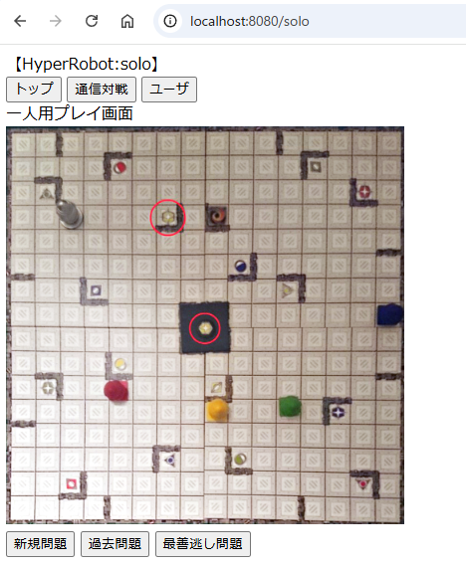

 |  |  | ←たとえば、「新規問題」ボタン押下で、この画像の部分に
 |  |  | サーバから作成された問題データが到着し、JavaScriptのCanvas描画
 |  |  | により問題が描かれるイメージ。

 |  |  | 過去問題は過去に解いた人数も表示する。
 |  |  | １つ以上回答後、それがナッツ（最善）が否かの表示をする。
 |  |  | プログラムでナッツ判定をするのではなく、他者でより良い回答を
 |  |  | した人がいれば、最善でないとわかるというギミック。

 |  |  | 回答ボタンや、回答補助機能は開発の後半で実装する。

●通信対戦画面（難易度５）
URI | localhost:8080/arena
機能 | 他の３画面へのボタン遷移
 | 新規問題発行ＡＰＩへのリクエスト（未実装）
 | ランキング表示機能ＡＰＩ（WebSocketによる非同期通信）
 | 回答機能（Jquery、未実装）

※下記は仮の画面イメージ
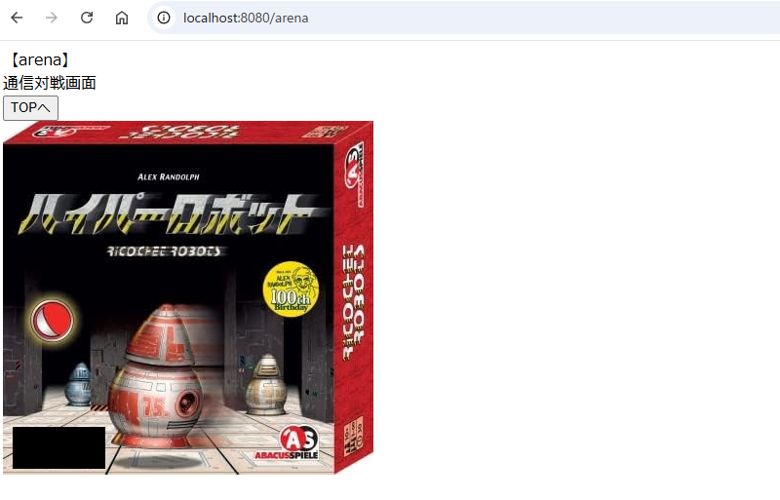

 |  |  |  | ←画像部に、サーバから送られてきた問題が描画される。

 |  |  |  | 画像部の右側は、回答機能とランキング機能を実装する。

●ユーザ画面（難易度２）
URI | localhost:8080/user
機能 | 他の３画面へのボタン遷移
 | ユーザ登録APIへのリクエスト（未実装）
 | ユーザ削除APIへのリクエスト（未実装）
 | 戦績表示APIへのリクエスト（未実装）
※下記は仮のイメージ

機能詳細
●リンクボタン機能
/src/main/resources/static/js/link.js

jQueryとjavascriptを利用して、画面上部に他ページへの遷移ボタン集をつくる。

<head＞タグ内でスクリプトを読み込ませるので、全タグ構造を読み込んでから
スクリプトを走らせないと、スクリプトがDOM構造を認識できない。

$(documento).ready 内にボタン押下時の処理を書くことで、これを防げる。

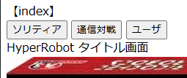

【遷移ボタン】
トップ | トップ画面("/") に遷移する。
ソリティア | 一人用プレイ画面("/solo") に遷移する。
通信対戦 | 通信対戦画面("/arena") に遷移する。
ユーザ | ユーザ画面("/user") に遷移する。

